Sheet1
 |  |  |  |  |  | 発注者が記載← | →受注者が記載
別紙２

 | 月期 | 資料作成業務 日報
依頼日 | 番号 | 内容 |  |  |  | 対応日 | 対応者 | 作業時間（ｈ）
 | 例 | 一般国道251号○○工区 舗装補修工事 数量確認 |  |  |  | R〇.〇.〇 | A | 3
 |  |  |  |  |  |  | B | 5
 | No.1

 | No.2

 | No.3

 | No.4

 | No.5

 | No.6

 | No.7

 | No.8

 | No.9

 | No.10

 | No.11

 | No.12

 | No.13

 | No.14

 | No.15

 | No.16

 |  | ※適宜削除追加すること |  |  |  | 計 |  | 0
○対象作業 |  |  |  |  |  |  |  | ※19.5人/日・月×8時間=156時間を目安とする。
通常 / 臨時 | 発 / 受 | 計画 / 実績 | 時期 （目安） | 対象 に ”○” 記載 | 手続内容
通常 | 発注者 | 計画 | ①前月の末に発注者で 作成し受注者へ ↓ ②受注者で計画を作成し、 打合せ時に発注者へ提出 ↓ ③週初めに実績を記載し、 情報共有システムで提出 ↓ ④次月に実績として発注者 に報告 |  | 依 頼 日：依頼する日を記載 内 容：依頼する業務名・内容を記載 対 応 日：対応期限日を記載
 | 受注者 |  |  |  | 対 応 日：完了できる期限を記載 対 応 者：対応する担当者名を記載 作業時間：対応する時間を記載
 |  | 実績 |  |  | 対 応 日：完了した項目については、記載 対 応 者：修正が必要な場合は、記載 作業時間：修正が必要な場合は、記載
 |  |  |  |  | 実績報告
臨時 | 発注者 | 計画 | 随時 |  | 依 頼 日：依頼する日を記載 内 容：依頼する業務名・内容を記載 対 応 日：対応期限日を記載
 | 受注者 | － | 随時 |  | 通常・受注者と同様の処理
※各段階において朱書きする場合は、一旦前回を黒色にして実施すること。
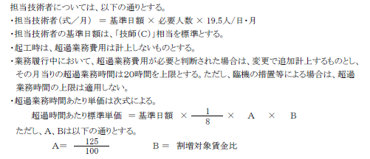
参考

